상품제안서
블랙야크 26년형 아이스 넥스카프 | 상품코드: S47714

 |  |  |  |  |  |  | 02-713-8555 | www.synergygift.co.kr
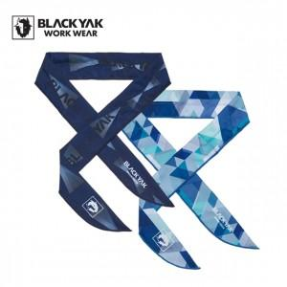 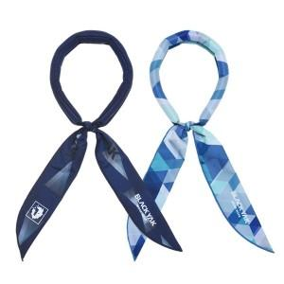 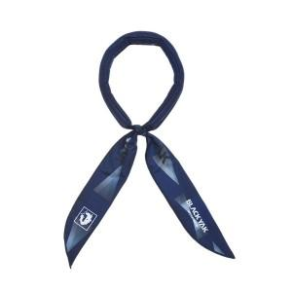

【상세/제작정보】

【인쇄/포장옵션】 | 라벨지스티커 / 포장지포장

【공급단가】 | 수량 | 50~ | 100~ | 300~ | 1,000~ | 3,000~
*VAT별도 | 네이비 | 6,300원 | 6,150원 | 5,900원 | 5,650원 | 5,540원
 | 스카이블루 | 6,300원 | 6,150원 | 5,900원 | 5,650원 | 5,540원

【상품 URL】 | https://www.synergygift.co.kr:443/src/goods_detail.php?gdno=47714

